关系图
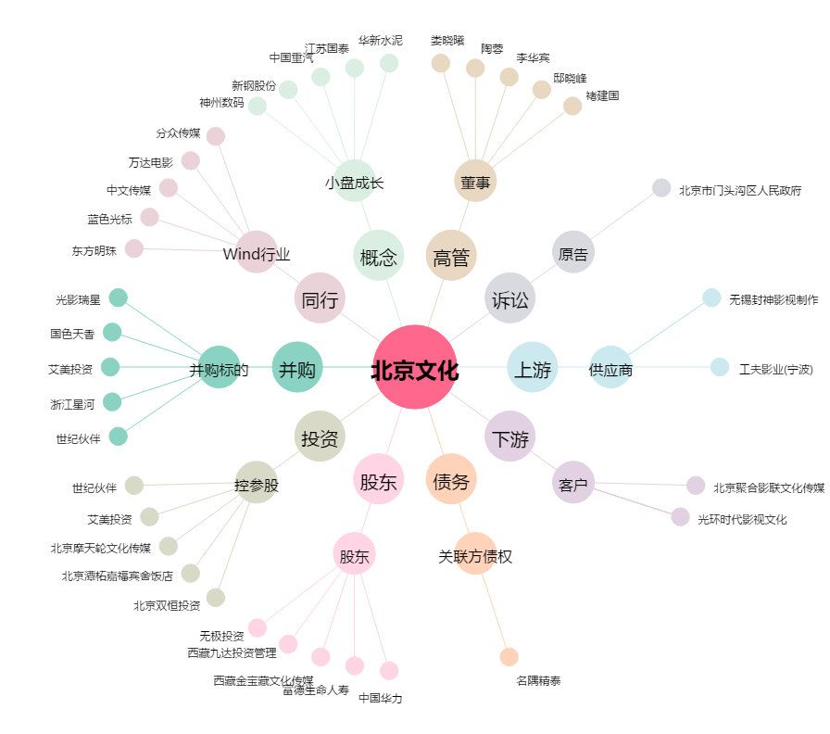
北京文化[000802.SZ] - 关系概览图

